需求
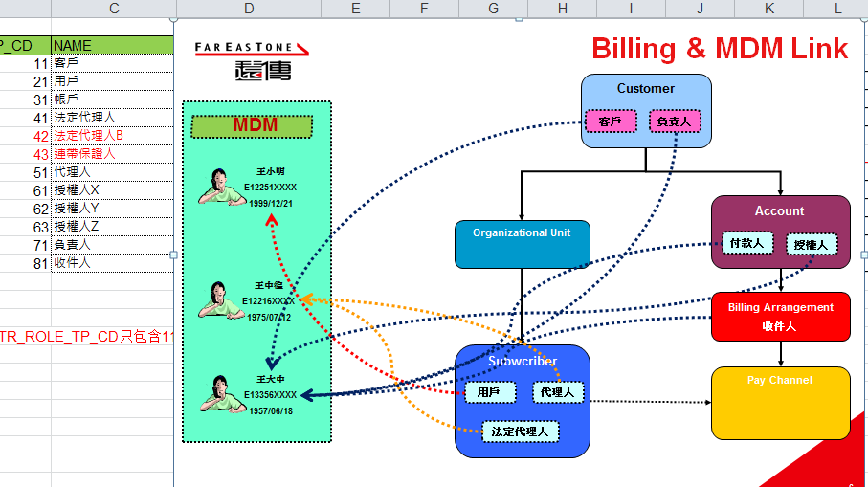
1 | 新增 Customer Type, Account Type, Subscirber Type
 | 新增 ServiceProvider, Payment_Category
2 | 企業聯絡人, 技術聯絡人 1~5, 機房聯絡人 1~5
3 | Customer – 需找到欄位註記[產業類別] (客戶此角色特有的欄位)
4 | API ([API List工作表])

(ref)欄位Mapping
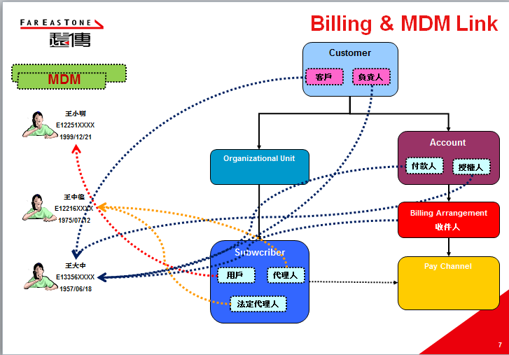
 | (ref only)
 |  | MIS OE 欄位 | 申請書欄位 |  | 角色
Customer 客戶 | Customer-客戶 | *客戶名稱(中文) | 用戶名稱 |  | 用戶/企業
 |  | *客戶名稱(英文) |  |  | 用戶/企業
 | Customer-客戶 | *統一編號(身份證字號) | 身分證字號或統一編號 |  | 用戶/企業
 | Customer-客戶 | *聯絡地址(中文) | 戶籍/公司地址 |  | 用戶/企業
 |  | *聯絡地址(英文) |  |  | 用戶/企業
 | Customer-客戶?? 業務標籤? | *客戶類別(公司-營利, 公司-非營利, 個人) | *客戶類別(公司-營利, 公司-非營利, 個人) |  | 用戶/企業
 | Customer-客戶??業務標籤 | *產業類別 |  |  | 用戶/企業
 | Customer-客戶??業務標籤 | *客戶等級 |  |  | 用戶/企業
 |  |  | 電話 |  | 用戶/企業
 |  |  | 傳真 |  | 用戶/企業
 |  |  | E-mail |  | 用戶/企業
Customer 負責人 | Customer-負責人 | *負責人姓名 | 企業負責人-姓名 |  | 用戶/企業
 | Customer-負責人 | *負責人身分證字號 | 企業負責人-身分證字號 |  | 用戶/企業
 | Customer-負責人?? | 負責人職稱 |  |  | 用戶/企業
 | Customer-負責人?? | *負責人稱謂 |  |  | 用戶/企業
 | Customer-負責人 | *負責人第二類證件類別 |  |  | 用戶/企業
 | Customer-負責人 | *負責人第二證件證號 |  |  | 用戶/企業
 | Customer-負責人 | *負責人生日 | 生日 |  | 用戶/企業

Account | Account-業務標籤 | *發票寄送地址 | 帳單寄送地址 |  | 用戶/企業
 | Account-業務標籤 | *發票聯式
 | Account-業務標籤 | *發票抬頭
 | Account-業務標籤 | 收件人姓名? (付款人此party的地址?)
聯絡人 |  | *聯絡人中文姓名 | (1)企業聯絡人 (2)帳務聯絡人 (3)技術聯絡人 (4)機房維護人 | 姓名 | 企業/帳務/技術/機房聯絡人
 |  | 聯絡人英文姓名-FirstName
 |  | 聯絡人英文姓名-LastName
 |  | 身份證字號 (F5 必填)(F6 只有機房聯絡人必田)
 |  | 部門 |  |  |  |  |  |  | 企業聯絡人 - one
 |  | 職稱 |  |  |  | 帳務聯絡人 --> 付款人 (??) |  |  | 技術聯絡人 - 多個 (主要者放入用戶角色) | ----->' | Subscirber 可以有 0..N個技術聯絡人
 |  | *電話(日) |  | 電話 |  | Subscirber (用戶) --> 技術聯絡人 |  |  | 機房聯絡人 - 多個 |  |  | 但這些聯絡人要有 "是否能進入機房"的 屬性
 |  | 電話(夜) |  |  |  | 代理人 (無對應觀念) |  |  |  |  | Party加入一個屬性 :
 |  | 行動電話 |  | 手機 |  | 法定代理人 (F6EBU 無對應觀念, F5有) |  |  | Party scope 只有到Customer下 ? |  |  | 是否允許進機房
 |  | 傳真 |  | 傳真 |  | 機房聯絡人 : 要有身分證號 (其他類的聯絡人(F6 無身分證號)(F5 有))
 |  | *E-Mail |  | E-mail
 |  | 進入機房(是否允許) |  |  |  | Sales 業務 (MDM 沒有) |  |  | 負責人變成attribute 了嗎? |  | ToDo : 聯絡人要加上生日
 |  | *連線地址 | 安裝地址 |  |  | 業務清單 ??
 |  | *擁有人 | 附掛電話登記人 |  |  |  |  |  |  |  | cretae account/account/sub 時, MDM 會記錄initail opid, initial date/time, last modify opid, last modify date/time
 |  | *擁有人ID | 附掛電話登記人證號 |  |  | Account帳戶名稱(NickName:通常是FET內部單位人取得)(不用於與客人溝通)
 |  | 行銷案贈品出貨資訊-收貨人 |  |  |  |  |  |  |  |  | MDM party 若為外國人, 如何記錄ID ?
 |  | 行銷案贈品出貨資訊-連絡電話
 |  | 行銷案贈品出貨資訊-收貨地址
 |  |  |  |  |  | CIE 備註的層次 |  | Subscirber and Account

 |  |  |  |  |  |  | 2018/6/20 discuss 與 Chun Wei
 |  |  |  |  |  |  | (1) NxP 要過濾Cloud BSS類的Customer
 |  |  |  |  |  |  | (2) Party 無法加 允許進入機房 因為不是個資
 |  |  |  |  |  |  | (3) 技術聯絡人要增加聯絡人Type, eg. 技術聯絡人1, 技術聯絡人 2, 技術聯絡人3, 我們最多要幾個?
 |  |  |  |  |  |  | (4) 不同的 Subs 可以對到同一個party 的不同的address info, Contact info, identity
 |  |  |  |  |  |  | (5) 聯絡人的mapping , 要輸入客資欄位, 由MDM 來 mapping
 |  |  |  |  |  |  | (6) CIE 備註的層次 :subscirber and account
 |  |  |  |  |  |  | (7) Customer 客戶, 負責人(無)
 |  |  |  |  |  |  | (8) Party 的scope 是MDM universal
 |  |  |  |  |  |  | (9) MDM-Account-Legal Entity --> 要加一個新的type (eg. FETFix)

